1．画面イメージ
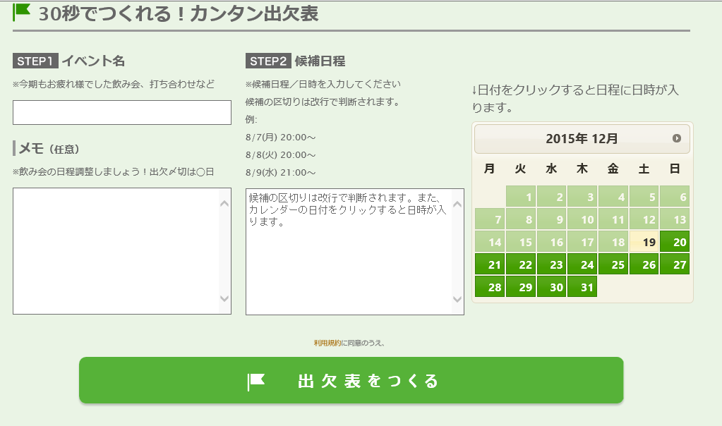

1

3
4

2

5

